説明書
【FontConverter】説明書

１．Font設定について

FontConverter.exeを起動すると下記のダイアログは開きます。

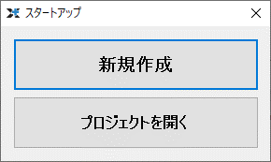

・新規作成
新しいフォントの設定を作成します。

・プロジェクトを開く（２回目以降）
作成済みのフォント設定を開きます。

２．新規ファイルの作成（初回のみ）

新規作成を押すと下記のダイアログが表示されるので任意の名前で保存を押してください。
※2回目以降は『プロジェクトを開く』から保存したプロジェクトを指定してください
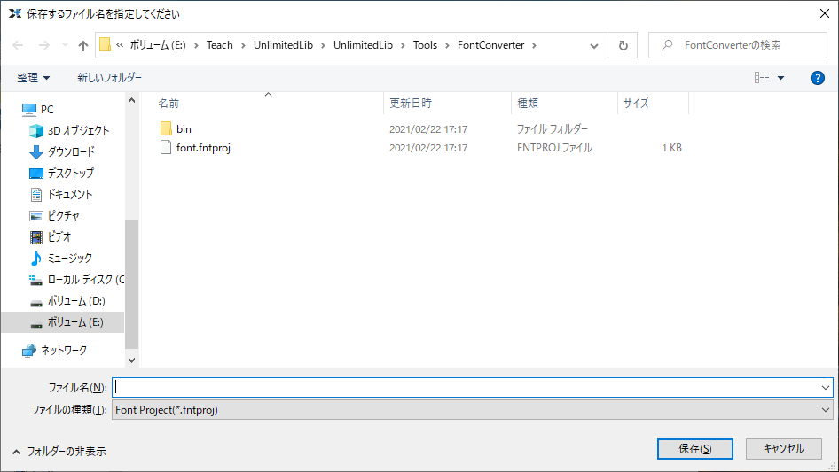

３．フォントの設定

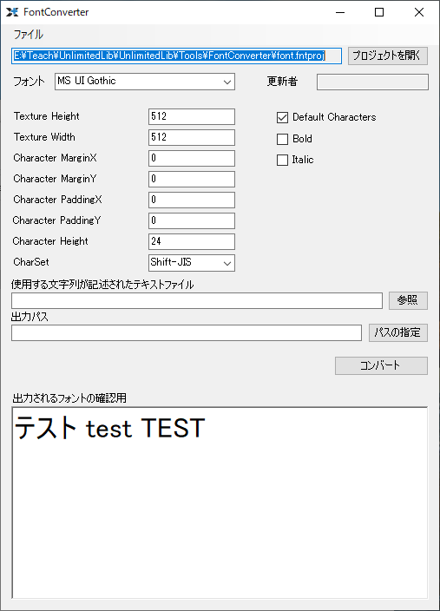
フォントのプロジェクト設定は次のウインドウで行います。
 | 設定一覧
 | ※基本は赤色の部分だけ変更すれば対応可能です。

 | ・フォント | 使用するフォント

 | ・Texture Height | テクスチャー１枚辺りの縦サイズ

 | ・Texture Width | テクスチャー１枚辺りの横サイズ

 | ・Character MarginX | 左右の文字間の空白（左右の文字がテクスチャーで干渉する場合に数値を入れます）

 | ・Character MarginY | 上下の文字間の空白（上下の文字がテクスチャーで干渉する場合に数値を入れます）

 | ・Character PaddingX | 文字の左右に入れる空白（描画時の左右の文字間を広げたい場合に使えます）

 | ・Character PaddingY | 文字の上下に入れる空白（描画時の上下の文字間を広げたい場合に使えます）

 | ・Character Height | 文字の高さ（大きさ）

 | ・CharaSet | 文字コード（基本はShitf-JISのまま）

 | ・Default Characters | a-zA-Z0-9の基本の英数字を出力するか？

 | ・Bold | 太字にするか？

 | ・Italic | 斜体にするか？

 | ・使用する文字列が記述されたテキストファイル | ゲームで使用する文字一覧が記載されたテキストファイルのパス（Character.txtを参考にしてください。）

 | ・出力パス | データを出力するファイル名(assets/Font/font.tfdなど)を指定します
 |  | ※ゲームで実際に使用するデータになります

４．データのコンバート

各種設定後に『コンバート』ボタンを押すことでtfdファイルを出力します。
このデータをゲーム側で読み込むことで文字が使用できるようになります。

出力されるフォントのイメージは『出力されるフォントの確認用』のフィールドで確認可能です。

５．テキストの内容編集

出力するテキストを増やす等を行う場合は
『使用する文字列が記述されたテキストファイル』で指定したテキストファイルを変更してから
再度『コンバート』ボタンを押すだけで同じ設定でフォントを再出力できます。

